信用交易
融资融券市场交易数据统计(2023-02-23)

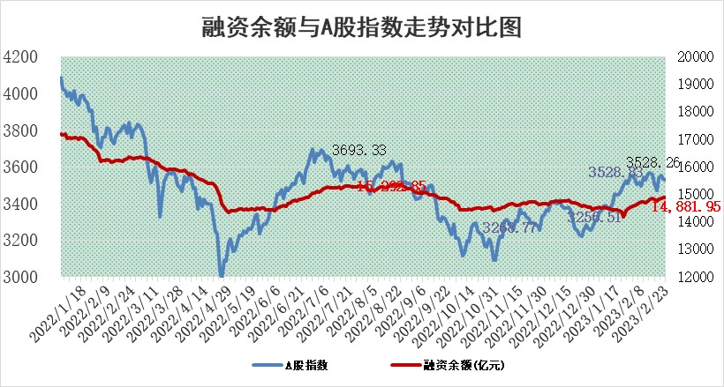
标的证券 | 融资融券余额（亿元） | 融资余额（亿元） | 融券余额（亿元） | 融资买入额（亿元） | 融资融券规模变化（亿元） | 融资余额增幅(‰) | 融券余额增幅(%)
统计数据 | 15,852.04 | 14,881.95 | 970.10 | 610.24 | 1.74 | 0.36 | -0.37

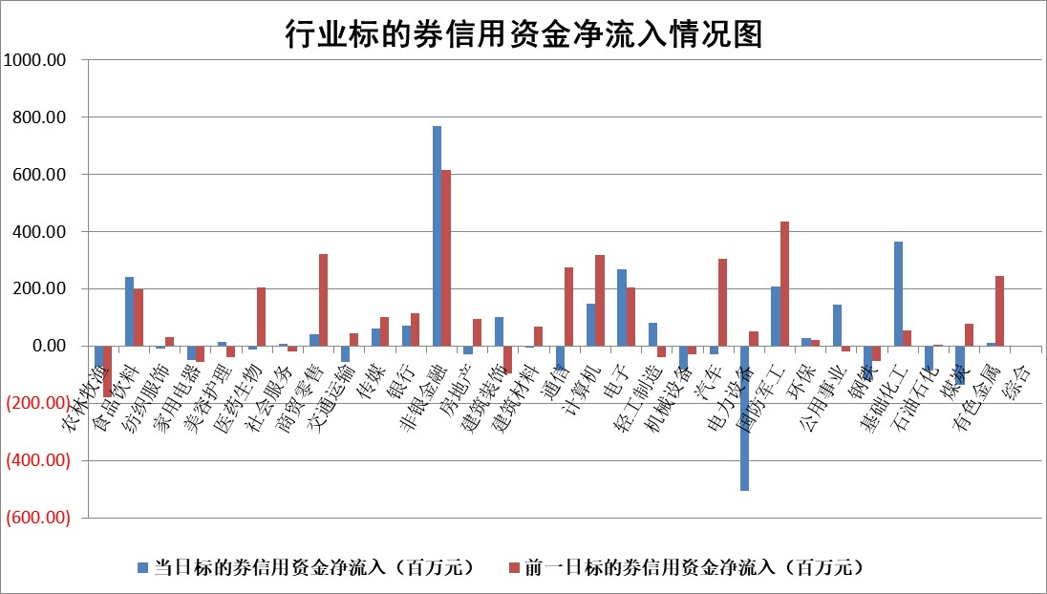

标的基金代码 | 标的基金简称 | 融资余额/市值(%) | 融资余额增幅(%) | 融资买入额/成交金额(%) | （融资余额净增额-融券余额净增额）/市值(‱) | 融券余额降幅(%) | ABS[（融资余额净增额-融券余额净增额）/市值净增额-1](%)
159902 | 华夏中小板ETF | 0.00 | 0.00 | 0.00 | 0.00 | 0.00 | 100.00
159915 | 易方达创业板ETF | 1.78 | 12.69 | 262.98 | 19.73 | -6.81 | 41.19
159919 | 嘉实沪深300ETF | 4.43 | -0.15 | 0.44 | 0.57 | 7.45 | 76.14
159920 | 华夏恒生ETF | 76.91 | -0.06 | 3.27 | -4.59 | 0.43 | 89.60
159922 | 嘉实中证500ETF | 0.68 | -1.83 | 6.42 | 7.23 | 1.29 | 119.56
159925 | 南方沪深300ETF | 0.02 | 0.00 | 0.00 | 0.00 | 0.00 | 100.00
159928 | 消费ETF | 0.72 | 1.72 | 5.99 | 2.08 | 4.35 | 102.06
159934 | 易方达黄金ETF | 446.76 | 0.00 | 4.40 | -0.79 | 0.00 | 95.51
159939 | 全指信息技术ETF | 0.51 | -3.59 | 28.20 | 6.33 | 82.45 | 118.01
159940 | 全指金融地产ETF | 0.13 | -0.48 | 0.00 | -0.06 | 0.00 | 100.20
159995 | 半导体芯片ETF | 1.90 | 0.54 | 207.31 | 1.03 | 0.04 | 110.77
159997 | 天弘中证电子ETF | 1.49 | -2.55 | 1.86 | -3.91 | 0.21 | 81.53
159998 | 天弘中证计算机主题ETF | 0.29 | 10.97 | 0.06 | 2.86 | 0.00 | 101.64
510050 | 华夏上证50ETF | 9.25 | -0.56 | 73.09 | -4.55 | 2.90 | 95.54
510180 | 华安上证180ETF | 0.46 | 0.40 | 3.73 | 0.22 | 2.51 | 101.19
510880 | 华泰柏瑞红利ETF | 0.23 | -8.36 | 0.45 | -2.41 | -27.57 | 96.27
510900 | 易方达恒生H股ETF | 107.80 | 0.02 | 4.15 | 2.68 | 0.00 | 89.17
511010 | 5年期国债ETF | 0.00 | 0.00 | 0.00 | 0.00 | 0.00 | 100.00
511380 | 可转债及可交换债券ETF | 11.40 | 4.00 | 6.47 | 43.81 | 0.00 | 217.33
512000 | 全指证券ETF | 5.95 | -0.94 | 21.90 | -8.16 | -6.33 | 155.53
512010 | 沪深300医药卫生ETF | 3.90 | 2.65 | 64.85 | 10.20 | 0.76 | 79.06
512070 | 沪深300非银ETF | 1.29 | 0.61 | 19.10 | 1.57 | 5.48 | 100.00
512400 | 南方中证申万有色金属ETF | 1.36 | 18.41 | 2.10 | 19.76 | -3.10 | 79.99
512580 | 广发中证环保产业ETF | 0.76 | -1.74 | 0.25 | -2.01 | -1.29 | 101.65
512660 | 国泰中证军工ETF | 3.09 | 2.43 | 29.82 | 6.60 | -1.34 | 106.10
512800 | 华宝中证银行ETF | 16.77 | 0.14 | 1.73 | 0.05 | -10.24 | 101.68
512980 | 广发中证传媒ETF | 1.02 | -4.86 | 68.67 | -5.08 | 1.60 | 96.88
515030 | 华夏中证新能源汽车ETF | 1.97 | -0.20 | 26.94 | -0.34 | 0.16 | 100.38
515050 | 华夏中证5G通信主题ETF | 1.43 | 0.75 | 18.32 | 1.12 | 0.56 | 101.97
515070 | 华夏中证人工智能ETF | 1.41 | -2.54 | 1.62 | -3.67 | 0.00 | 111.36
标的股票比较指标 |  | 融资余额/流通A股市值(%) | 融资余额增幅(%) | 融资买入额/成交金额(%) | （融资余额净增额-融券余额净增额）/流通A股市值(‱) | 融券余额降幅(%) | ABS[（融资余额净增额-融券余额净增额）/流通A股市值净增额-1](%)
前十名标的个股 |  | 仁东控股 | 周大生 | 唯赛勃 | 云从科技 | 杭华股份 | 三利谱
 |  | 海兰信 | 海正生材 | 民生银行 | 恒烁股份 | 百胜智能 | 唯特偶
 |  | 永信至诚 | 岱美股份 | 科捷智能 | 唯赛勃 | 科森科技 | 神思电子
 |  | 数码视讯 | 奥福环保 | 国风新材 | 长城证券 | 节能铁汉 | 金科环境
 |  | 莱茵生物 | 湘财股份 | 杭萧钢构 | 天娱数科 | 家联科技 | 侨源股份
 |  | 全柴动力 | 柘中股份 | 正弦电气 | 青达环保 | 风神股份 | 华如科技
 |  | 中体产业 | 可立克 | 农业银行 | 湘财股份 | 苏州科达 | 力合微
 |  | 先惠技术 | 炬光科技 | 大名城 | 东方锆业 | 国机精工 | 雅艺科技
 |  | 亚通股份 | 容知日新 | 中国动力 | 诺普信 | 中闽能源 | 赢合科技
 |  | 司尔特 | 天际股份 | 新化股份 | 共同药业 | 海峡创新 | 伟创电气
后十名标的个股 |  | 泽达易盛 | 侨源股份 | 军信股份 | 侨源股份 | 炬光科技 | 中集集团
 |  | 中航机电 | 唯特偶 | 泽达易盛 | 唯特偶 | 东箭科技 | 新强联
 |  | 欧派家居 | 维峰电子 | 中航机电 | 科大国创 | 精准信息 | 长城证券
 |  | 中信特钢 | 三诺生物 | 搜于特 | 昆仑万维 | 三湘印象 | 蓝黛科技
 |  | 岱美股份 | 良信股份 | 利源精制 | 恒宝股份 | 神州高铁 | 金迪克
 |  | 中国人寿 | 海泰新光 | 东旭光电 | 拓维信息 | 奋达科技 | 新力金融
 |  | 晨光股份 | 炬华科技 | 三旺通信 | 斯瑞新材 | 立讯精密 | 聚辰股份 | ;
 |  | 苏泊尔 | 伟创电气 | 宁沪高速 | 炬华科技 | 常熟汽饰 | 瑜欣电子
 |  | 三棵树 | 通灵股份 | 正邦科技 | 星华新材 | 仲景食品 | 迈得医疗
 |  | 飞科电器 | 新泉股份 | 永冠新材 | 高鸿股份 | 派克新材 | 上海艾录
说明：1.以上普通交易数据和信用交易数据皆以交易日收盘后数据为基准；2.上述标的证券总数据只计算标的证券市场总数据，不包括从标的证券中调出去标的证券数据，所以与交易所公布的总值略有不同； 3.上述行业采用申万一级行业分类；4.以上标的基金和标的个股中比较的6个指标值中：前5个（从左至右）为正向指标，值越大排名越靠前；第6个为逆向指标，值越小，排名越靠前；5.第6个指标中ABS[]表示求绝对值，其主要用于考量信用资金相对净流入对股价相对净变化的贡献程度；6.数据来源：wind，交易所。

 | 证券代码 | 新增融资余额 | 融资买入额 | 融资买入增幅前10
远大智能 | 002689 | 28175353 | 42268582 | 199%
亚太股份 | 002284 | 21555247 | 34242865 | 82%
赛诺医疗 | 688108 | 72122899 | 101076547 | 78%
湖南发展 | 000722 | 66023557 | 137112987 | 75%
柘中股份 | 002346 | 14584119 | 36845980 | 58%
国城矿业 | 000688 | 24683149 | 48240585 | 54%
兆新股份 | 002256 | 1985058 | 4066269 | 52%
凯美特气 | 002549 | 33806472 | 61340055 | 52%
华昌达 | 300278 | 13474542 | 19303225 | 48%
新华联 | 000620 | 27311937 | 39201759 | 43%

 | 证券代码 | 新增融资余额 | 融资买入额 | 融资买入增幅前10
兔宝宝 | 002043 | 73310337 | 89923983 | 334%
捷昌驱动 | 603583 | 26026415 | 31686727 | 262%
湘财股份 | 600095 | 94196837 | 132280449 | 252%
中谷物流 | 603565 | 49103883 | 60098371 | 234%
中青宝 | 300052 | 24215352 | 31377809 | 98%
顾家家居 | 603816 | 138518545 | 188424210 | 78%
喜临门 | 603008 | 31503289 | 48351944 | 77%
财信发展 | 000838 | 10831830 | 17666790 | 74%
苏州银行 | 002966 | 10578096 | 19143736 | 72%
金诚信 | 603979 | 23858538 | 36098133 | 60%

